exo-extend
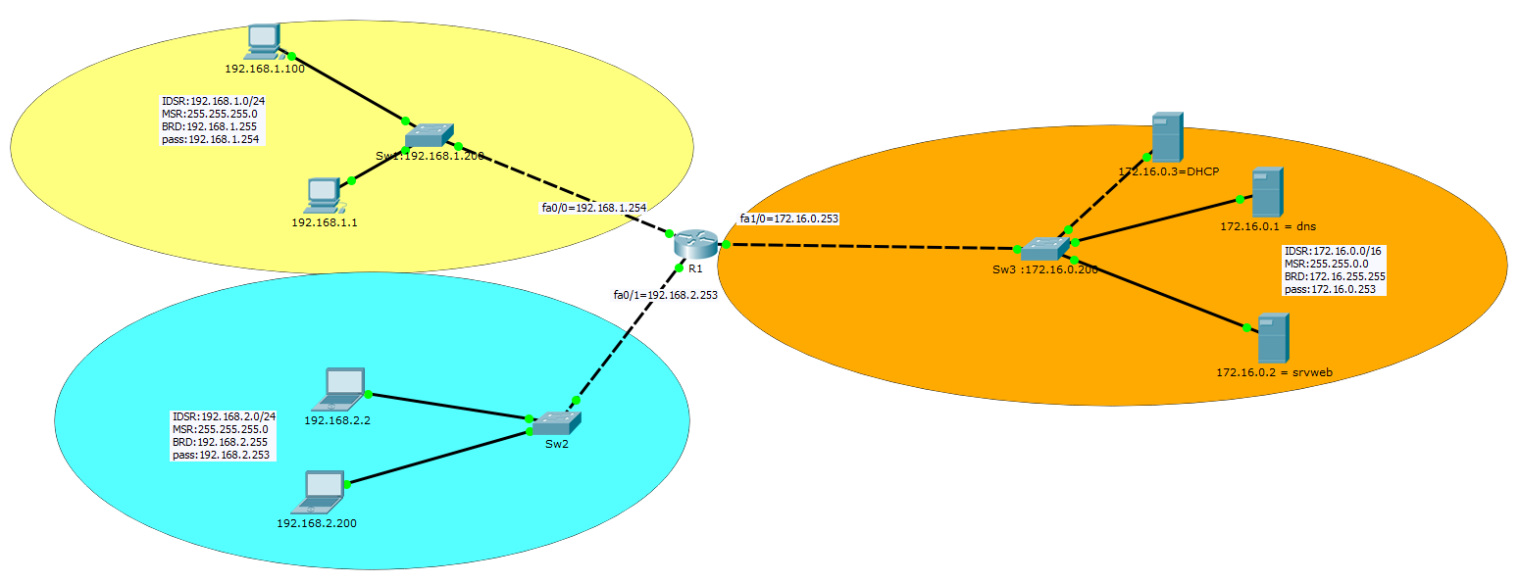

- Le 1.0/24 a accés au srvweb en sécurisé
-Seulement le 2.2 à acces au web en non-sécurisé
-Seulment le 1.0/24 peut ping
-Accés en ssh au switches 1 et 3 depuis le 2.2
-Mise en place d'un DHCP dans le reseau 172.16.0.0/16 (172.16.0.3/16) pour le reseau 1.0/24

interfaces | acl ext | sens
fa0/0 | 100 | IN=extend

 |  |  | ACE | Autorisation | Protocole de transport | Source | Port | Destination | Port | Commentaire
 |  |  | 10 | Permit | UDP | Idsr:192.168.1.0 Wldc:0.0.0.255 | >1024 | host 172.16.0.1 | eq 53 | Requete DNS
 |  |  | 20 | Permit | TCP | Idsr:192.168.1.0 Wldc:0.0.0.255 | >1024 | host 172.16.0.2 | eq 80 | Requete Web HTTP
 |  |  | 30 | Permit | TCP | Idsr:192.168.1.0 Wldc:0.0.0.255 | >1024 | host 172.16.0.2 | eq 443 | Requete Web HTTPS
 |  |  | 40 | Permit | ICMP | Idsr:192.168.1.0 Wldc:0.0.0.255 |  | any | echo | Requete Ping
 |  |  | 50 | Permit | TCP | host 192.168.1.200 | eq 22 | host 192.168.2.2 | >1024 | Reponse SSH from SW1
 |  |  | 60 | Permit | UDP | any | eq 68=Bootpc | any | eq 67 =Bootps | Requete DHCP

 |  |  | LES REQUETES PORT >1024 ENSUITE PORT EQ x --------------------------- LES REPONSES PORT EQ x ENSUITE PORT >1024
interfaces | acl ext | sens
fa0/1 | 101 | IN=extend | CA SORT EN >1024 EN DIRECTION DE 80

 |  |  | ACE | Autorisation | Protocole de transport | Source | Port | Destination | Port | Commentaire
 |  |  | 10 | Permit | ICMP | any |  | Idsr:192.168.1.0 Wldc:0.0.0.255 | echo-reply | Reponse Ping
 |  |  | 20 | Permit | UDP | host 192.168.2.2 | >1024 | host 172.16.0.1 | eq 53 | Requete DNS
 |  |  | 30 | Permit | TCP | host 192.168.2.2 | >1024 | host 172.16.0.2 | eq 80 | Requete Web HTTP
 |  |  | 40 | Permit | TCP | host 192.168.2.2 | >1024 | host 192.168.1.200 | eq 22 | Requete SSH to SW1
 |  |  | 50 | Permit | TCP | host 192.168.2.2 | >1024 | host 172.16.0.200 | eq 22 | Requete SSH to SW3

interfaces | acl ext | sens
fa1/0 | 102 | IN=extend

 |  |  | ACE | Autorisation | Protocole de transport | Source | Port | Destination | Port | Commentaire
 |  |  | 10 | Permit | ICMP | any |  | Idsr:192.168.1.0 Wldc:0.0.0.255 | echo-reply | Reponse Ping
 |  |  | 20 | Permit | UDP | host 172.16.0.1 | eq 53 | Idsr:192.168.1.0 Wldc:0.0.0.255 | >1024 | Reponse DNS to 1.0
 |  |  | 30 | Permit | TCP | host 172.16.0.2 | eq 80 | Idsr:192.168.1.0 Wldc:0.0.0.255 | >1024 | Reponse HTTP to 1.0
 |  |  | 40 | Permit | TCP | host 172.16.0.2 | eq 443 | Idsr:192.168.1.0 Wldc:0.0.0.255 | >1024 | Reponse HTTPS to 1.0
 |  |  | 50 | Permit | UDP | host 172.16.0.1 | eq 53 | host 192.168.2.2 | >1024 | Reponse DNS to 2.2
 |  |  | 60 | Permit | TCP | host 172.16.0.2 | eq 80 | host 192.168.2.2 | >1024 | Reponse HTTP to 2.2
 |  |  | 70 | Permit | TCP | host 172.16.0.200 | eq 22 | host 192.168.2.2 | >1024 | Reponse SSH from SW3
 |  |  | 80 | Permit | UDP | host 172.16.0.3 | eq 67 =Bootps | Idsr:192.168.1.0 Wldc:0.0.0.255 | eq 67 =Bootps | Reponse DHCP

